สภ.แก่งโสภา
รายงานการใช้จ่ายงบประมาณ สภ.แก่งโสภา
ประจำปีงบประมาณ 2568 ไตรมาสที่ 1 - 2 ( ต.ค.2567 - มี.ค.2568 )
ข้อมูล ณ วันที่ 31 ตุลาคม 2567
ที่ | รายการ | ผลการดำเนินการ | งบประมาณที่ได้รับ | ผลการเบิกจ่าย | คิดเป็นร้อยละ | ปัญหาและอุปสรรค แนวทางการแก้ไข
1 | ค่าทำงานล่วงเวลา | รอเบิกจ่ายไตรมาสที่ 3 - 4 | 402,600 | 256,000 | 63.59% | ไม่มีปัญหาและอุปสรรค
2 | ค่าเบี้ยเลี้ยง ที่พัก ยานพาหนะ | รอเบิกจ่ายไตรมาสที่ 3 - 4 | 51,600 | 25,000 | 48.45% | ไม่มีปัญหาและอุปสรรค
3 | ค่าซ่อมแซมยานพาหนะ | ไตรมาส 1- 2 ไม่มีเบิก | 10,100 | - | 0.00% | ไม่มีปัญหาและอุปสรรค
4 | ค่าจ้างเหมาบริการทำความสะอาด | เป็นไปตามเป้าหมาย | 22,300 | 22,300 | 100.00% | ไม่มีปัญหาและอุปสรรค
5 | ค่าวัสดุสำนักงาน | รอเบิกจ่ายไตรมาสที่ 3 - 4 | 3,900 | 2,500 | 64.10% | ไม่มีปัญหาและอุปสรรค
6 | ค่าน้ำมันเชื้อเพลิง | รอเบิกจ่ายไตรมาสที่ 3 - 4 | 635,500 | 312,500 | 49.17% | ไม่มีปัญหาและอุปสรรค
7 | ค่าวัสดุจราจร | ไตรมาส 1- 2 ไม่มีเบิก | 2,800 | - | 0.00% | ไม่มีปัญหาและอุปสรรค
8 | ค่าอาหารผู้ต้องหา | รอเบิกจ่ายไตรมาสที่ 3 - 4 | 10,600 | 2,000 | 18.87% | ไม่มีปัญหาและอุปสรรค
9 | ค่าสาธารณูปโภค | เป็นไปตามเป้าหมาย | 28,700 | 28,700 | 100.00% | ไม่มีปัญหาและอุปสรรค
10 | โครงการปฏิรูประบบงานตำรวจ งานสอบสวน | รอเบิกจ่ายไตรมาสที่ 3 - 4 | 15,800 | 10,000 | 63.29% | ไม่มีปัญหาและอุปสรรค
11 | โครงการปฏิรูประบบงานตำรวจ งานป้องกันปราบปราม | รอเบิกจ่ายไตรมาสที่ 3 - 4 | 24,000 | 16,000 | 66.67% | ไม่มีปัญหาและอุปสรรค
12 | โครงการปราบปรามการค้ายาเสพติด | รอเบิกจ่ายไตรมาสที่ 3 - 4 | 19,800 | 12,000 | 60.61% | ไม่มีปัญหาและอุปสรรค
 | โครงการสกัดกั้นยาเสพติด

13 | โครงการสลายโครงสร้าง | รอเบิกจ่ายไตรมาสที่ 3 - 4 | 9,500 | 6,000 | 63.16% | ไม่มีปัญหาและอุปสรรค
 | เครือข่ายผู้มีอิทธิพลฯ
 | ที่เกี่ยวข้องกับยาเสพติด
14 | โครงการปิดล้อมตรวจค้น | รอเบิกจ่ายไตรมาสที่ 3 - 4 | 10,000 | 6,000 | 60.00% | ไม่มีปัญหาและอุปสรรค
 | เป้าหมายยาเสพติดเพื่อป้องกัน
 | การแพร่ระบาดยาเสพติด
15 | รณรงค์ป้องกันและแก้ไข | เป็นไปตามเป้าหมาย | 25,450 | 25,450 | 100.00% | ไม่มีปัญหาและอุปสรรค
 | ปัญหาอุบัติเหตุทางถนนช่วง
 | เทศกาลสำคัญ (ปีใหม,สงกรานต์)

16 | โครงการตำรวจประสานโรงเรียน | รอเบิกจ่ายไตรมาสที่ 3 - 4 | 2,140 | 1,500 | 70.09% | ไม่มีปัญหาและอุปสรรค

17 | ชุมชนสัมพันธ์และการมีส่วนร่วม | รอเบิกจ่ายไตรมาสที่ 3 - 4 | 43,700 | 25,000 | 57.21% | ไม่มีปัญหาและอุปสรรค
 | ของประชาชนในการ
 | ป้องกันอาชญากรรมระดับตำบล
18 | โคงการชุมชนยั่งยืน | รอเบิกจ่ายไตรมาสที่ 3 - 4 | 58,000 | 40,000 | 68.97% | ไม่มีปัญหาและอุปสรรค
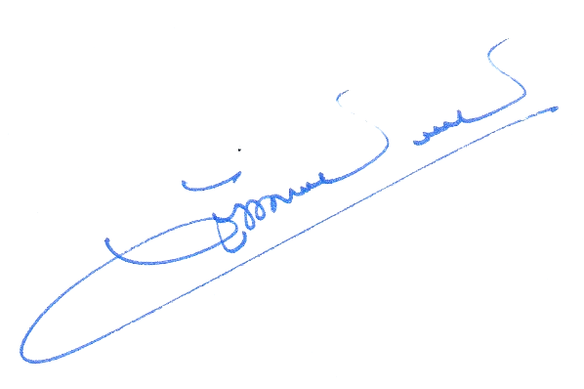
รวม |  |  | 1,376,490 | 790,950 | 57.46% | ไม่มีปัญหาและอุปสรรค

 |  |  | พ.ต.อ.
 |  |  |  | ( วัฒนากร อู่นาท )
 |  |  |  | ผกก.สภ.แก่งโสภา
 |  |  |  | 1 มีนาคม 2568

